상품제안서
스포츠 응원 타올 스웨이드 20x130 | 상품코드: F23913

 |  |  |  |  |  |  | 02-412-0044 | www.easy1.co.kr
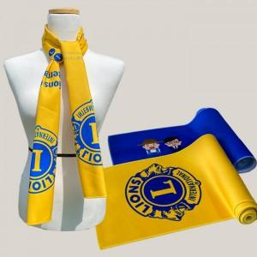

【상세/제작정보】

【인쇄/포장옵션】 | 풀칼라 / 원통케이스

【공급단가】 | 수량 | 200~ | 500~ | 1,000~ | 3,000~ | 5,000~
*VAT별도 | 단가 | 4,540원 | 4,380원 | 4,210원 | 4,040원 | 3,940원

【상품 URL】 | https://dev.easy1.co.kr:443/src/goods_detail.php?gdno=23913

